Hárok1
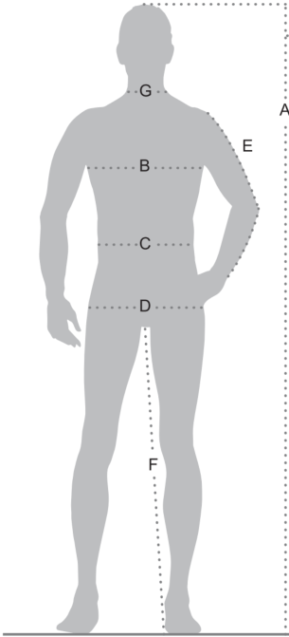
Výška postavy (A) | Pás (C) | Boky (D) | Vnútorný rozmer nohy (F) | Hrudník (B) | Dĺžka ruky (E) | Veľkosť
(cm)
176 | 72 | 90 | 81 | 84 | 62.5 | XS | 42
177 | 76 | 90 | 81.5 | 88 | 63 | XS | 44
178 | 80 | 94 | 82 | 92 | 63.5 | S | 46
179 | 84 | 98 | 82 | 96 | 64 | S/M | 48
180 | 88 | 102 | 83 | 100 | 64.5 | M | 50
181 | 92 | 106 | 83.5 | 104 | 65 | L | 52
182 | 96 | 110 | 84 | 108 | 65.5 | L/XL | 54
183 | 100 | 114 | 84.5 | 112 | 66 | XL | 56
184 | 104 | 118 | 85 | 116 | 66.5 | XXL | 58
185 | 108 | 122 | 85.5 | 120 | 67 | XXL/3XL | 60
186 | 112 | 126 | 86 | 124 | 67.5 | 3XL | 62
187 | 116 | 130 | 86.5 | 128 | 68 | 4XL | 64
188 | - | - | 87 | 132 | 68.5 | 4XL/5XL | 66
189 | - | - | 87.5 | 136 | 69 | 5XL | 68
190 | - | - | 88 | 140 | 69.5 | 6XL | 70
191 | - | - | 88.5 | 144 | 70 | 6XL | 72

Hárok2
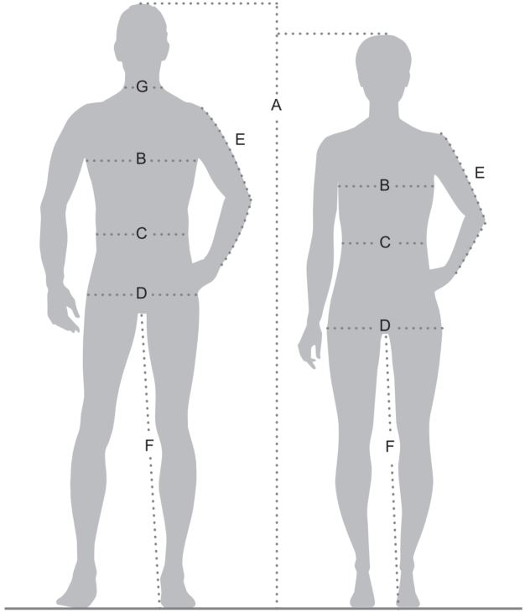
Páni | Normálna veľkosť | 42 | 44 | 46 | 48 | 50 | 52 | 54 | 56 | 58 | 60 | 62 | 64 | 66 | 68 | 70 | 72
 | Krátka veľkosť | 21 | 22 | 23 | 24 | 25 | 26 | 27 | 28 | 29 | 30 | 31 | 32 | - | - | - | -
 | Dlhá veľkosť | 86 | 90 | 94 | 98 | 102 | 106 | 110 | 114 | 118 | 122 | 126 | 130 | - | - | - | -

Telesné miery páni | Telesná výška (A) | 176 | 177 | 178 | 179 | 180 | 181 | 182 | 183 | 184 | 185 | 186 | 187 | 188 | 189 | 190 | 191
 | Telesná výška krátka veľkosť (A) | 168 | 169 | 170 | 171 | 172 | 173 | 174 | 175 | 176 | 177 | 178 | 179 | - | - | - | -
 | Telesná výška dlhá veľkosť (A) | 184 | 185 | 186 | 187 | 188 | 189 | 190 | 191 | 192 | 193 | 194 | 195 | - | - | - | -
 | Obvod hrudníka (B) | 84 | 88 | 92 | 96 | 100 | 104 | 108 | 112 | 116 | 120 | 124 | 128 | 132 | 136 | 140 | 144
 | Obvod pásu (C) | 72 | 76 | 80 | 84 | 88 | 92 | 96 | 100 | 104 | 108 | 112 | 116 | - | - | - | -
 | Obvod bokov (D) | 90 | 90 | 94 | 98 | 102 | 106 | 110 | 114 | 118 | 122 | 126 | 130 | - | - | - | -
 | Vonkajšia dĺžka paže (E) | 62.5 | 63 | 63.5 | 64 | 64.5 | 65 | 65.5 | 66 | 66.5 | 67 | 67.5 | 68 | 68.5 | 69 | 69.5 | 70
 | Vonkajšia dĺžka paže krátka veľkosť (E) | 60 | 60.5 | 61 | 61.5 | 62 | 62.5 | 63 | 63.5 | 64 | 64.5 | 65 | 65.5 | - | - | - | -
 | Vonkajšia dĺžka paže dlhá veľkosť (E) | 65 | 65.5 | 66 | 66.5 | 67 | 67.5 | 68 | 68.5 | 69 | 69.5 | 70 | 70.5 | - | - | - | -
 | Vnútorná dĺžka nohavíc (F) | 81 | 81.5 | 82 | 82.5 | 83 | 83.5 | 84 | 84.5 | 85 | 85.5 | 86 | 86.5 | 87 | 87.5 | 88 | 88.5
 | Vnútorná dĺžka nohavíc krátka veľkosť (F) | 77 | 77.5 | 78 | 78.5 | 79 | 79.5 | 80 | 80.5 | 81 | 81.5 | 82 | 82.5 | - | - | - | -
 | Vnútorná dĺžka nohavíc dlhá veľkosť (F) | 85 | 85.5 | 86 | 86.5 | 87 | 87.5 | 88 | 88.5 | 89 | 89.5 | 90 | 90.5 | - | - | - | -
 | Veľkosť košele s golierom |  |  | 37/38 |  | 39/40 |  | 41/42 |  | 43/44 |  | 45/46 |  | 47/48 |  | 49/50

Dámy | Normálna veľkosť | 34 | 36 | 38 | 40 | 42 | 44 | 46 | 48 | 50 | 52 | 54 | 56
 | Krátka veľkosť | 17 | 18 | 19 | 20 | 21 | 22 | 23 | 24 | 25 | 26 | 27 | 27
 | Dlhá veľkosť | 68 | 72 | 76 | 80 | 84 | 88 | 92 | 96 | 100 | 104 | 108 | 108

Telesné miery dámy | Telesná výška (A) | 168 | 168 | 168 | 168 | 168 | 168 | 168 | 168 | 168 | 168 | 168 | 168
 | Telesná výška krátka veľkosť (A) | 160 | 160 | 160 | 160 | 160 | 160 | 160 | 160 | 160 | 160 | 160 | 160
 | Telesná výška dlhá veľkosť (A) | 176 | 176 | 176 | 176 | 176 | 176 | 176 | 176 | 176 | 176 | 176 | 176
 | Obvod hrudníka (B) | 80 | 84 | 88 | 92 | 96 | 100 | 104 | 110 | 116 | 122 | 128 | 134
 | Obvod pásu (C) | 66 | 69 | 72 | 76 | 80 | 85 | 90 | 96 | 103 | 109 | 116 | 122
 | Obvod bokov (D) | 89 | 93 | 97 | 100 | 103 | 106 | 114 | 119 | 124 | 130 | 136 | 142
 | Vonkajšia dĺžka paže (E) | 59 | 59 | 59 | 59 | 60 | 60 | 60 | 60 | 61 | 61 | 61 | 61
 | Vonkajšia dĺžka paže krátka veľkosť (E) | 57 | 57 | 57 | 57 | 58 | 58 | 58 | 58 | 59 | 59 | 59 | 59
 | Vonkajšia dĺžka paže dlhá veľkosť (E) | 62 | 62 | 62 | 62 | 63 | 63 | 63 | 63 | 64 | 64 | 64 | 64
 | Vnútorná dĺžka nohavíc (F) | 78 | 78 | 78 | 78 | 78 | 78 | 78 | 77.5 | 77.5 | 77 | 77 | 77
 | Vnútorná dĺžka nohavíc krátka veľkosť (F) | 73.5 | 73.5 | 73 | 73 | 73 | 73 | 73 | 73 | 72.5 | 72.5 | 72.5 | 72
 | Vnútorná dĺžka nohavíc dlhá veľkosť (F) | 83 | 83 | 83 | 83 | 83 | 82.5 | 82.5 | 82.5 | 82.5 | 82 | 82 | 82

Unisex veľkosť pre mužov a ženy | Páni | XS 42/44 | S 46/48 |  | M 48/50 |  | L 52/54 |  | XL 54/56 |  | XXL 58/60 |  | 3XL 60/62 |  | 4XL 64/66 |  | 5XL 66/68 | 6XL 70/72
 | Dámy | XS 32/34 | S 36/38 |  | M 38/40 |  | L 42/44 |  | XL 44/46 |  | XXL 48 |  | 3XL 50 |  | 4XL 52 |  | - | -

